界面&功能
界面相关 |  |  |  |  | 功能规则

 | 功能入口
 | 主界面点击锻造打开界面
 | 主界面【当前为示例】
1
2
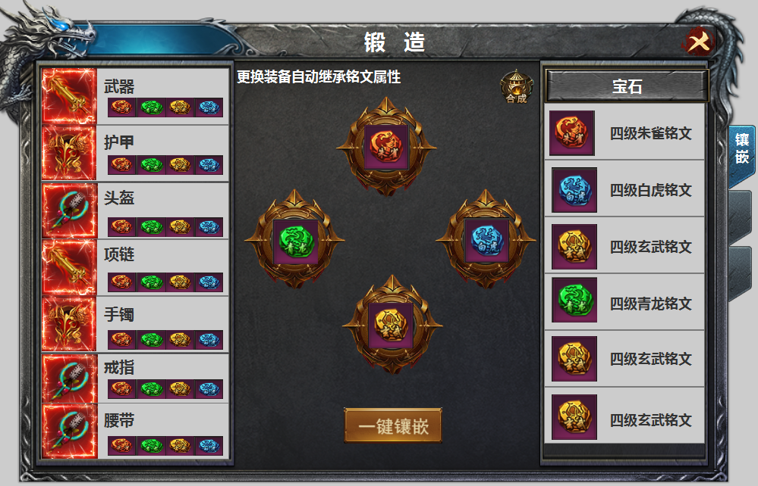
3
 |  |  | 美术需求 |  |  | 功能规则
5
5
4
 |  | 1 | 标题栏 |  | 1 | 标题栏
 |  | 2 | 关闭按钮 |  | 2 | 关闭按钮
 |  | 3 | 装备栏 |  | 3 | 装备栏
 |  |  | ▶ | 框体及选中状态 |  | ▶ | 显示道具icon，部位名称，及四个槽位和铭文icon
 |  |  | ▶ | 四个槽位，放置道具icon |  | ▶ | 当右侧镶嵌栏镶嵌铭文后，装备部位处相应的铭文icon填充。
 |  | 4 | 镶嵌栏 |  |  | ▶ | 位置对应镶嵌栏的铭文位置。
 |  |  | ▶ | 背景，槽位。 |  | ▶ | 八件装备，可上下滑动。有选中状态，铭文镶嵌在镶嵌位置，更换装备时自动继承。
 |  |  | ▶ | 每个位置有选中效果 |  | ▶ | 装备卸下时，部位的铭文属性失效，但保留铭文icon，点击时提醒：未穿戴装备
 |  | 5 | 合成按钮 |  | 4 | 镶嵌栏
 |  | 6 | 镶嵌按钮 |  |  | ▶ | 顺序从上至下。
 |  | 7 | 一级页签 |  |  | ▶ | 点击铭文弹出tip，更换和卸下。
 |  |  |  |  |  | ▶ | 选中效果
 |  |  |  |  | 5 | 铭文背包。
7
 |  |  |  |  |  | ▶ | 此处铭文点击显示tips ，再次点击可进行装配。（有装配位置时）
 |  |  |  |  |  | ▶ | 不点击部位时，包裹显示所有的铭文，点击部位时，背包筛选，只显示当前部位可装配的铭文。
 |  |  |  |  | 6 | 一键镶嵌
 |  |  |  |  |  | ▶ | 点击可进行一键镶嵌操作，自动检索背包铭文进行更换。
 |  |  |  |  | 7 | 一级页签
6

参考图
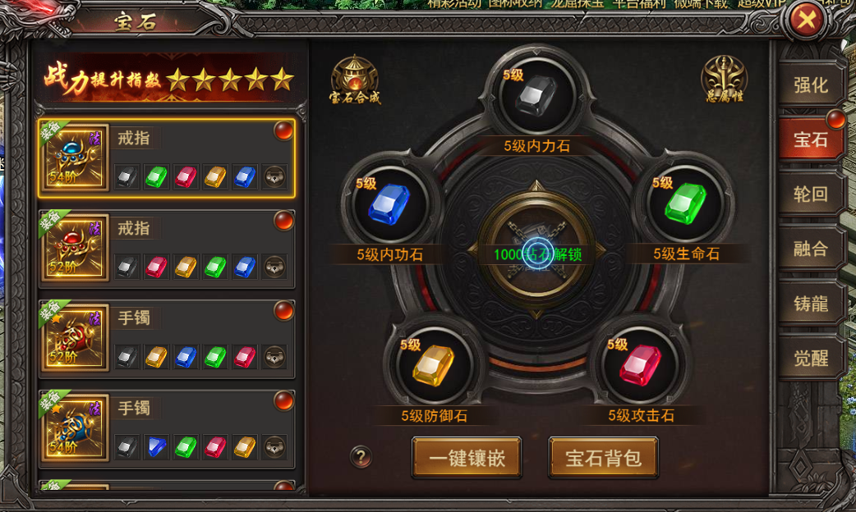
参考图

